Chi tiết địa chất
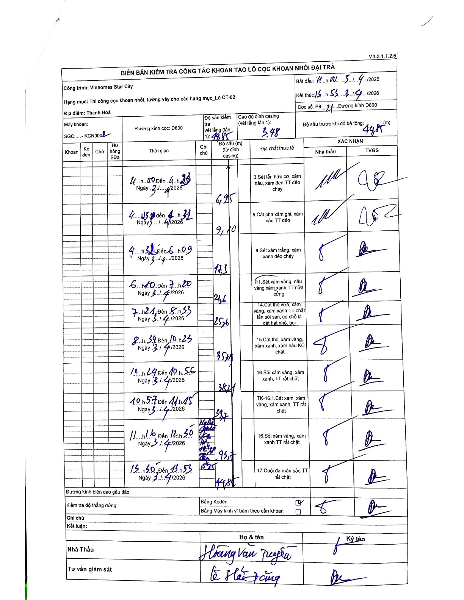
Dự án | Star City Thanh Hóa
Hạng mục | Thi công cọc khoan nhồi, tường vây cho các hạng mục_Lô CT-02
Tên bộ phận | Thanh Hoá
Số hiệu cọc | P8-21
Tên Máy khoan | SGC-KCN0002
Đường kính | D800
Bắt đầu thi công | 11:00 03/04/2026
Kết thúc thi công | 15:55 03/04/2026

Địa chất TT | Đường kính | Mô tả lớp thiết kế | Từ (h) | Đến (h) | Cao độ từ | Cao độ đến | T.Gian (h) | Dài (m) | V (m/h) | Ghi chú
1 | D800 | Sét lẫn hữu cơ, xám nâu, xám đen TT dẻo chảy | 11:00 03/04/2026 | 11:20 03/04/2026 | -3.48 | -6.95 | 0.33 | 3.47 | 10.41
2 | D800 | Cát pha xám ghi, xám nâu TT dẻo | 11:23 03/04/2026 | 11:31 03/04/2026 | -6.95 | -9.1 | 0.13 | 2.15 | 16.12
3 | D800 | Sét xám trắng, xám xanh dẻo chảy | 11:32 03/04/2026 | 16:09 03/04/2026 | -9.1 | -17.3 | 4.62 | 8.2 | 1.78
4 | D800 | Sét xám vàng, nâu vàng xám xanh TT nửa cứng | 16:10 03/04/2026 | 17:20 03/04/2026 | -17.3 | -21.6 | 1.17 | 4.3 | 3.69
5 | D800 | Cát thô vừa, xám vàng, xám xanh TT chặt lẫn sỏi sạn, có chỗ là cát hạt nhỏ, bụi | 17:21 03/04/2026 | 18:53 03/04/2026 | -21.6 | -25.6 | 1.53 | 4 | 2.61
6 | D800 | Cát thô, xám vàng, xám xanh, xám nâu KC chặt | 18:54 03/04/2026 | 10:25 03/04/2026 | -25.6 | -35.6 | 15.52 | 10 | 0.64
7 | D800 | Sỏi xám vàng, xám xanh, TT rất chặt | 10:24 03/04/2026 | 10:56 03/04/2026 | -35.6 | -38.4 | 0.53 | 2.8 | 5.25
8 | D800 | TK-16.1.Cát xám, xám vàng, xám xanh, TT rất chặt | 10:57 03/04/2026 | 11:45 03/04/2026 | -38.4 | -39.7 | 0.8 | 1.3 | 1.63
9 | D800 | Sỏi xám vàng, xám xanh TT rất chặt | 11:46 03/04/2026 | 13:50 03/04/2026 | -39.7 | -43.1 | 2.07 | 3.4 | 1.65 | Nghỉ sửa ca từ 12:40 đến 13:45
10 | D800 | Cuội đa màu sắc TT rất chặt | 13:50 03/04/2026 | 13:53 03/04/2026 | -43.1 | -44.85 | 0.05 | 1.75 | 35

ẢNH BIÊN BẢN GỐC

